追貨單
訂單日期: 貨運行代號(商號):
收貨人姓名: 手機: 郵寄地址: email:
序號 | 照片 | 收據照片 | 檔口號碼 | 顏色/尺寸 | 數量 | 單價 | 小計
例 | 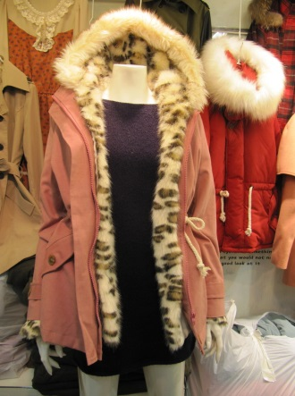 | 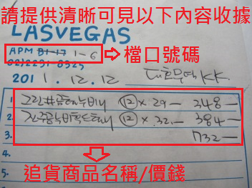 | apm 1F 6 | 粉色及綠色各一 | 2 | 63000 | 126000
1 |  |  |  |  |  |  | 0
2 |  |  |  |  |  |  | 0
3 |  |  |  |  |  |  | 0
4 |  |  |  |  |  |  | 0
5 |  |  |  |  |  |  | 0
6 |  |  |  |  |  |  | 0
7 |  |  |  |  |  |  | 0
8 |  |  |  |  |  |  | 0
9 |  |  |  |  |  |  | 0

